収支決算書(自動計算)
出納簿を入力すると自動で数字が入力されます。
令和 年度 中山間地域等直接支払交付金事業収支決算書
 |  | 集落協定名 | ：
１ 収入
項目 |  | 金額 |  | 備考
①前年度繰越金 |  |  | 円
②市交付金 |  |  | 円
③利息 |  |  | 円
④その他収入 |  |  | 円
計 |  |  | 円

２ 支出
項目 |  | 金額 |  | 備考
①個人配分 |  |  | 円
共同取組活動費 |  |  | 円
 | ②役員報酬 |  | 円
 | ③研修会等費 |  | 円
 | ④農道・水路管理費 |  | 円
 | ⑤農地管理費 |  | 円
 | ⑥鳥獣被害防止対策費 |  | 円
 | ⑦共同利用機械購入等費 |  | 円
 | ⑧共同利用施設整備等費 |  | 円
 | ⑨多面的機能増進活動費 |  | 円
 | ⑩土地利用調整関係費 |  | 円
 | ⑪法人設立関係費 |  | 円
 | ⑫農産物等の販売促進関係費 |  | 円
 | ⑬都市住民との交流促進関係費 |  | 円
 | ⑭積立金 |  | 円
 | ⑮その他支出 |  | 円
次年度繰越金 |  |  | 円 | 使途：
計 |  |  | 円

【記入例】金銭出納簿
集落協定名を入力
令和５年度 中山間地域等直接支払交付金 金銭出納簿

分類をプルダウンリストから選択
年度を入力
 | 第 ５ 期対策分 |  |  | 集落協定名： | 宮津集落協定

領収書番号を入力
 |  |  |  |  |  |  | 単位：円
日付 | 分類 | 摘 要 | 収入額 | 支出額 | 差引残高 | 領収書 番号 | 備 考
2024-04-01 | 前年度繰越金 |  | 12,000 |  | 12,000
2024-04-05 | ⑤農地管理費 | 草刈機替刃 |  | 8,000 | 4,000 | 1
2024-04-07 | その他収入 | ○○から借入金 | 100,000 |  | 104,000 | 2
2024-04-12 | ④農道・水路管理費 | ○○農道草刈日当 |  | 50,000 | 54,000 | 3
2024-05-12 | ⑨多面的機能増進活動費 | 周辺林地の下草刈日当 |  | 25,000 | 29,000 | 4
2024-05-12 | ⑨多面的機能増進活動費 | 草刈飲料代 |  | 1,200 | 27,800 | 5
2024-08-05 | 市交付金 |  | 600,000 |  | 627,800
2024-08-07 | その他収入 | ○○へ借入金返済 | ▲ 100,000 |  | 527,800 | 6
2024-08-25 | ①個人配分 | 個人配分金 |  | 300,000 | 227,800 | 7
2024-08-27 | ⑥鳥獣被害防止対策費 | ワイヤーメッシュ柵 |  | 200,000 | 27,800 | 8
借入金の返済は、収入欄に
マイナスで記入してください。
2024-03-02 | ②役員報酬 | 役員報酬 |  | 20,000 | 7,800 | 9
2024-03-20 | 利息 | 貯金利息 | 2 |  | 7,802
2024-03-29 | ⑮その他支出 | インク代 |  | 3,211 | 4,591 | 10

 |  | この線より上に行を挿入してください。
 |  | 合 計 | 612,002 | 607,411 | 4,591

【記入例】収支決算書
年度を記入
集落協定名を記入
令和 ５ 年度 中山間地域等直接支払交付金事業収支決算書
 |  | 集落協定名 | ： | 宮津集落協定
１ 収入
項目 |  | 金額 |  | 備考
①前年度繰越金 |  | 12,000 | 円
②市交付金 |  | 600,000 | 円
③利息 |  | 2 | 円
④その他収入 |  |  | 円
計 |  | 612,002 | 円
主な支出内容を記入
２ 支出
項目 |  | 金額 |  | 備考
①個人配分 |  | 300,000 | 円
共同取組活動費 |  | 307,411 | 円
 | ②役員報酬 | 20,000 | 円
 | ③研修会等費 |  | 円
 | ④農道・水路管理費 | 50,000 | 円 | ○○農道草刈日当
 | ⑤農地管理費 | 8,000 | 円 | 草刈機替刃
 | ⑥鳥獣被害防止対策費 | 200,000 | 円 | ワイヤーメッシュ柵
 | ⑦共同利用機械購入等費 |  | 円
 | ⑧共同利用施設整備等費 |  | 円
 | ⑨多面的機能増進活動費 | 26,200 | 円 | 周辺林地の下草刈日当ほか
 | ⑩土地利用調整関係費 |  | 円
 | ⑪法人設立関係費 |  | 円
 | ⑫農産物等の販売促進関係費 |  | 円
 | ⑬都市住民との交流促進関係費 |  | 円
繰越金の使途を記入
 | ⑭積立金 |  | 円
 | ⑮その他支出 | 3,211 | 円 | インク代
次年度繰越金 |  | 4,591 | 円 | 使途：次年度の○○日当に充当
計 |  | 612,002 | 円

【参考】行を増やす方法
【ステップ１】
追加したい行分だけ、行番号を選択します。（下の例では６行）
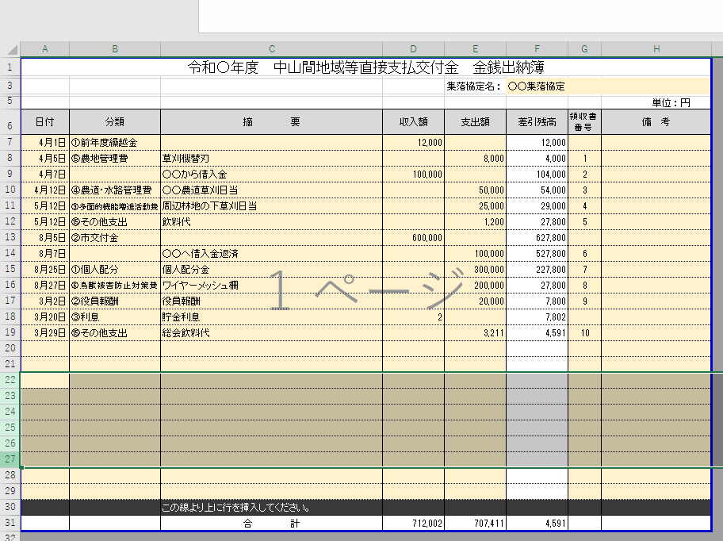

行番号

左クリックを押しながら上下にずらすと複数選択できます。
必ずこの黒い行より上を
選択すること！

【ステップ２】
選択した範囲内で右クリックすると、下のようなメニューが出てきます。
メニュー内の「挿入」をクリックすると、行が追加されます。
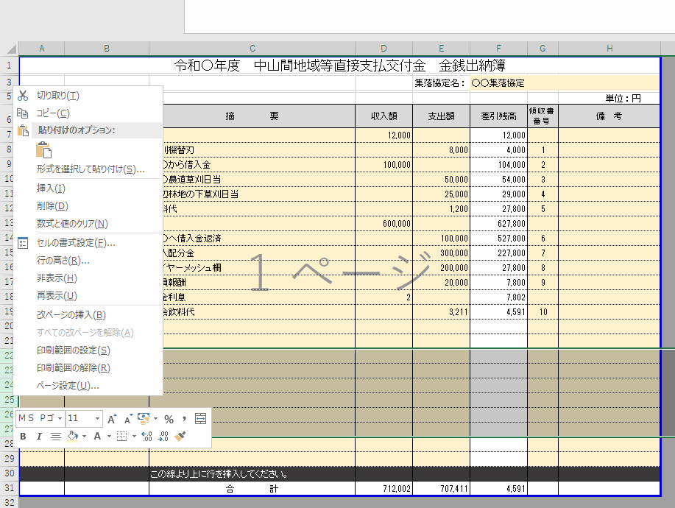

挿入をクリック

【参考】
同じ手順で「削除」をクリックすると、行が削除されます。

